Instrucciones


 | FORMATO PARA OFERTAS BÁSICAS DE INTERCONEXIÓN

 | La CRC pone a disposición de los PRST el “Formulario para Ofertas Básicas de Interconexión”, el cual fue creado para que la información sobre los parámetros de la OBI sea remitida por parte de los proveedores de redes y servicios con el propósito de facilitar el registro y actualización de la información y a su vez, delimitar la información que será objeto de revisión a cargo de esta Comisión. Se espera que la adopción de este mecanismo, permita que los diferentes proveedores registren la información de manera ágil, homogénea, uniforme y suficientemente desagregada, lo cual a su vez, contribuirá a que la revisión a cargo de esta Comisión se realice bajo criterios de objetividad y coherencia en sus decisiones de aprobación.

 |  | Campos que deben ser diligenciados. Únicamente se deben diligenciar estos campos.

 |  | Campos deshabilitados. La información ingresada en estos campos no será objeto de aprobación y no se considera contenida en la OBI

 |  | Campos que no deben ser modificados.

 |  |  | v5.3

Notas de la versión 5.3
- | Pestaña "Aspectos Financieros": se adicionan categorías de cargos de acceso por SMS y Datos en Roaming Automático Nacional, y por SMS en Red Móvil, conforme a la Resolución CRC 8183 de 2026.
- | Pestaña "OMV": se adicionan los campos para ofrecer el valor de remuneración por la provisión de la Operación Móvil Virtual para voz, datos y SMS.

Notas de la versión 5.2
- | Pestaña "Redes y cobertura": se incluye el campo para la cobertura móvil 5G.
- | Pestaña "Cronograma": se incluye la actividad "Adecuación enrutamientos y configuraciones a nivel IP para la interconexión en VoLTE" para la Red Móvi.
- | Pestaña “Cronograma”: se modifica el ítem "Pruebas de servicio" por "Pruebas de señalización y de servicio" en la parte donde se listan las actividades necesarias para habilitar la interconexión con la Red Móvil.

Notas de la versión 5.1
- | Pestaña "Aspectos Financieros": se incluye la opción GbE (Gbps) como unidad de medida de capacidad en Voz móvil.
- | Se actualizan los nombres de los municipios de Colombia coincidiendo de manera idéntica con la lista publicada por el DANE en su versión del 2023
- | Pestaña “Cronograma”: se modifica el ítem "Pruebas de servicio" por "Pruebas de señalización y de servicio" en la parte donde se listan las actividades necesarias para habilitar la interconexión con la Red Fija.

Notas de la versión 5.0
- | Pestaña "Cobertura Nodos": Se elininó totalmente.
- | Pestaña "Redes y Cobertura": Se amplió la cantidad máxima de registros hasta 1122 y se adicionaron 6 columnas para registrar la cobertura de la red móvil por tecnología en cada municipio según área rural o urbana.

- | Pestaña "Nodos Ix": Se adiciona "Soporta VoLTE" como nueva columna acerca del tipo de señalización.

Notas de la versión 4.0
- | Pestaña "Instrucciones": Actualización del logo de la CRC.
- | Pestaña "Aspectos financieros": Se eliminó para la red fija la clasificación de los cargos de acceso en grupo 1 y grupo 2, de acuerdo con lo establecido en la Resolución CRC 5826 de 2019.

Diagrama IX
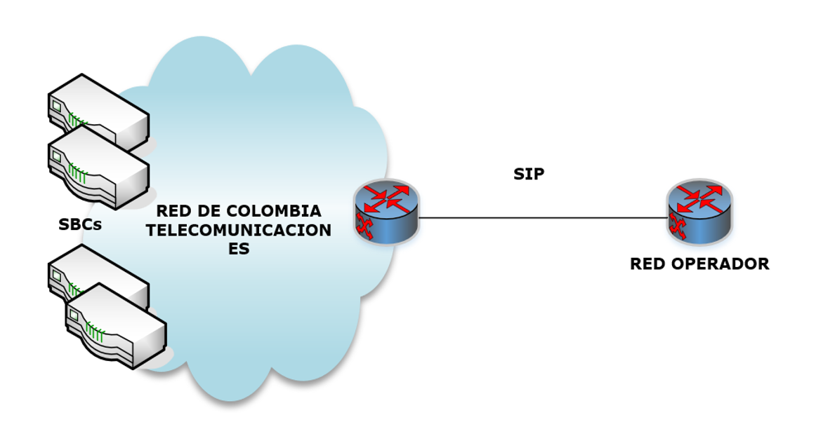
Diagramas de interconexión de las redes

 | Incluir el diagrama copiando y pegando la imagen del mismo en este espacio.

